Sheet1
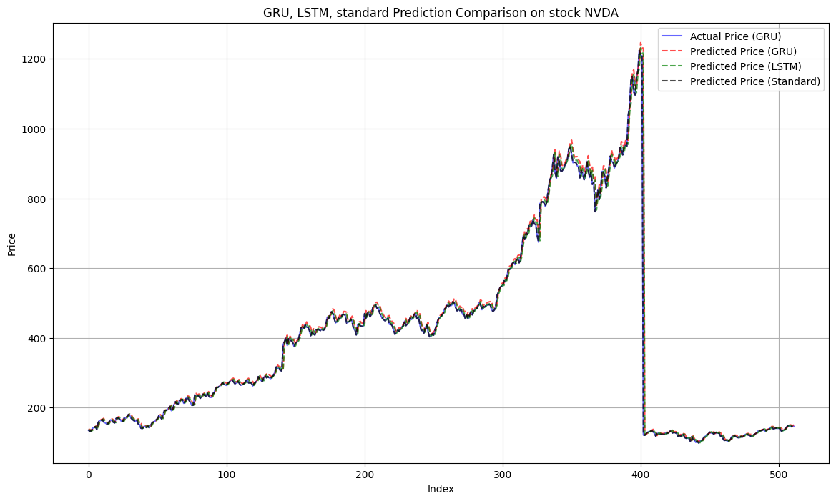
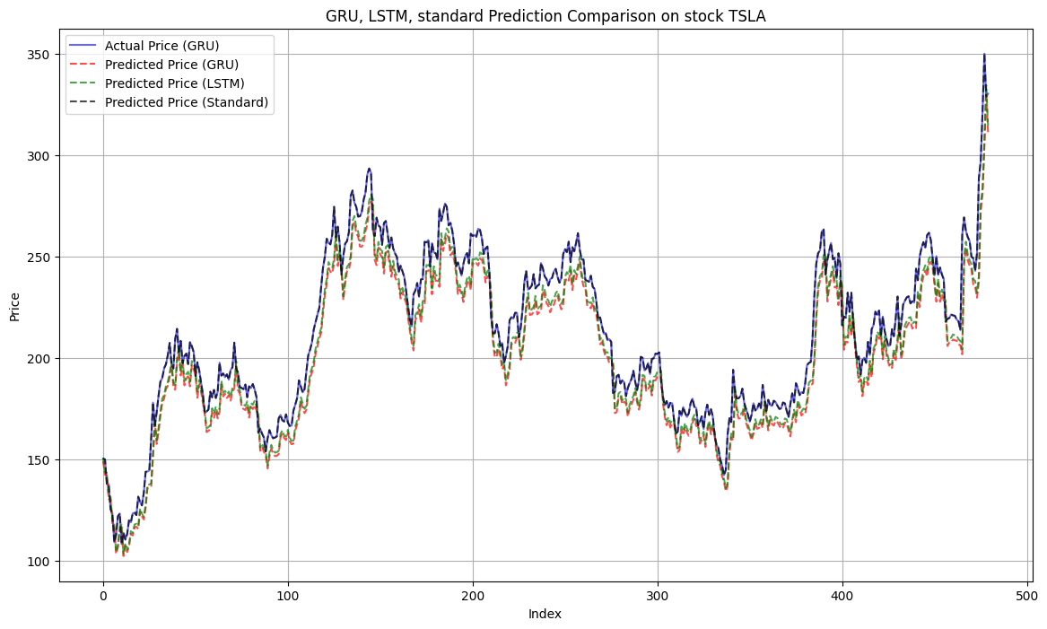
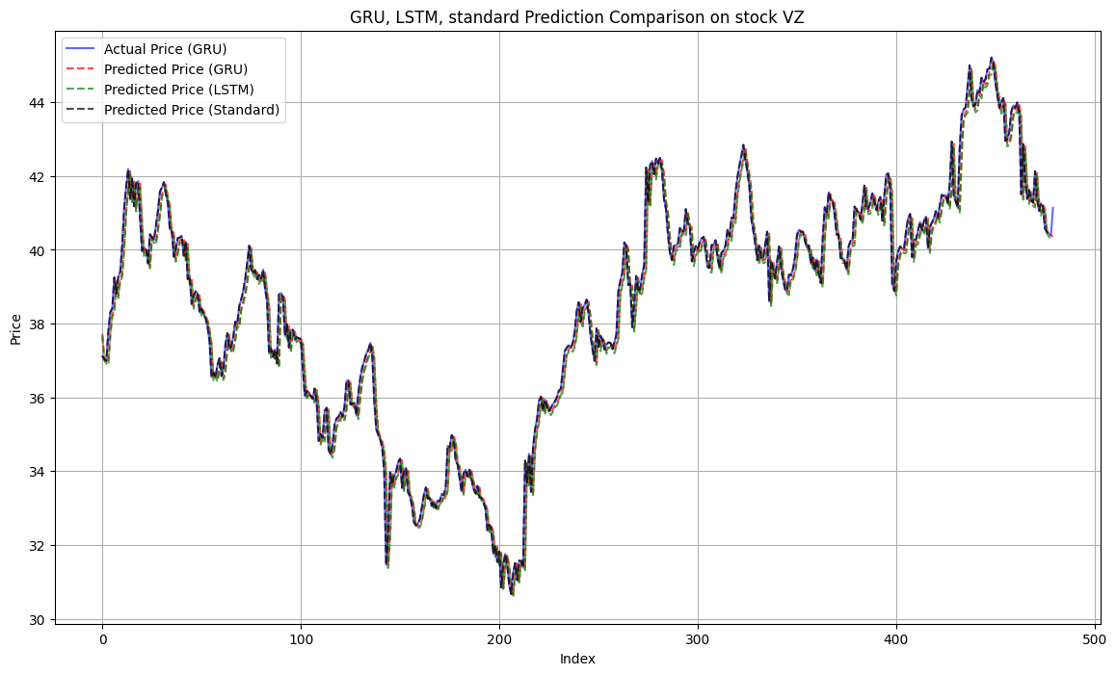
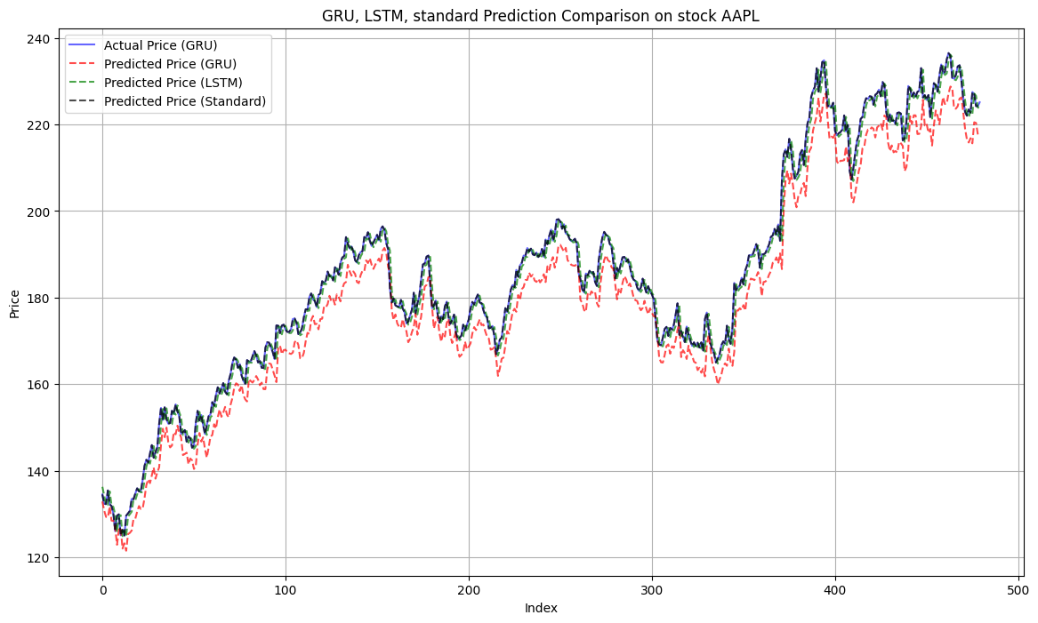
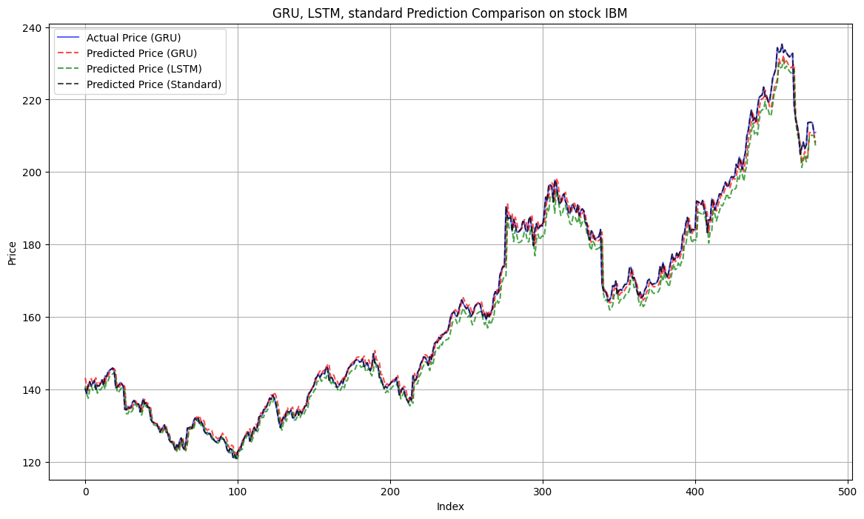
股票 | 模型 | MSE | MAE | R²
AAPL | GRU | 39.844184 | 5.748402 | 0.940097
 | LSTM | 6.772204 | 1.93896 | 0.989818
 | Standard | 6.599229 | 1.899645 | 0.990019
IBM | GRU | 5.315318 | 1.568222 | 0.993789
 | LSTM | 10.284402 | 2.440156 | 0.987983
 | Standard | 4.68257 | 1.405136 | 0.994534
META | GRU | 148.7772 | 9.293132 | 0.99189
 | LSTM | 104.804622 | 7.274903 | 0.994287
 | Standard | 72.746418 | 5.479854 | 0.996015
MSFT | GRU | 41.545647 | 5.294612 | 0.989585
 | LSTM | 26.678098 | 3.941074 | 0.993312
 | Standard | 25.009295 | 3.816096 | 0.9937
NVDA | GRU | 2649.597924 | 12.233448 | 0.962893
 | LSTM | 2555.364822 | 10.993874 | 0.964213
 | Standard | 2535.871554 | 11.060626 | 0.96449
TSLA | GRU | 207.545058 | 12.424489 | 0.87455
 | LSTM | 158.627802 | 10.49566 | 0.904118
 | Standard | 62.721465 | 5.621065 | 0.961989
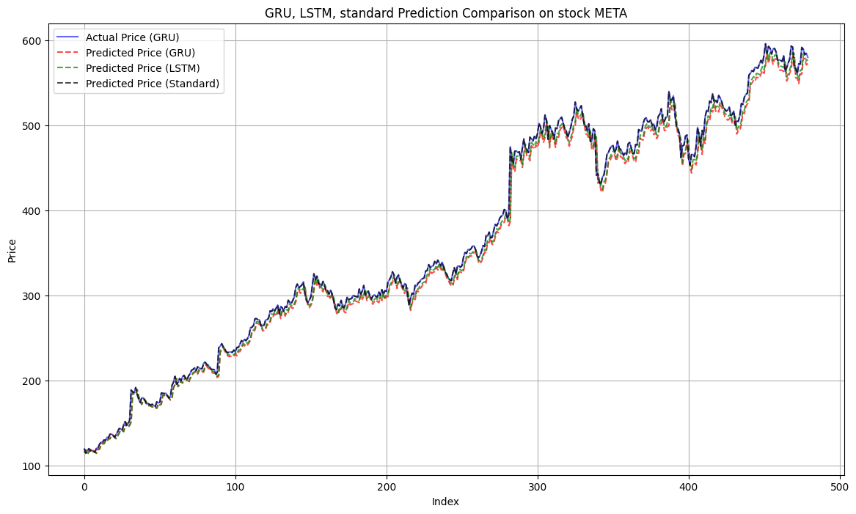
VZ | GRU | 0.296435 | 0.383593 | 0.971408
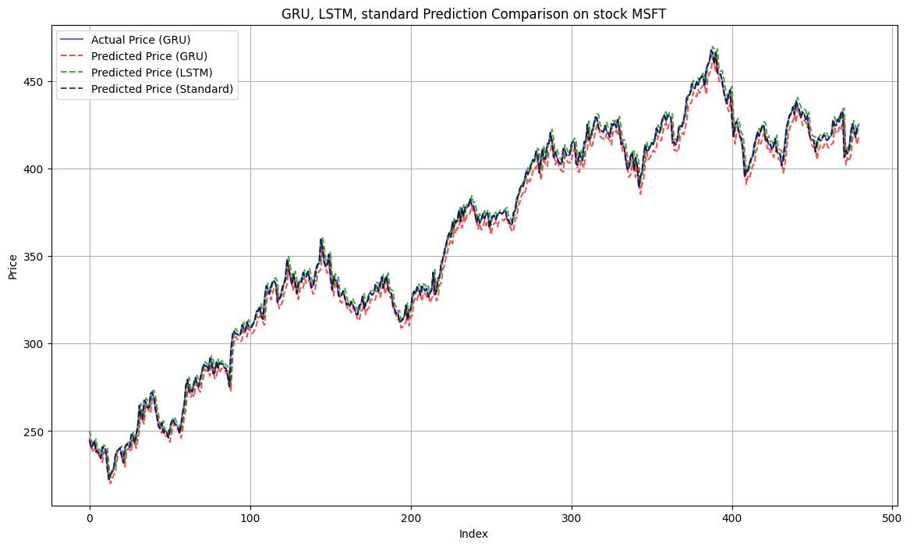
 | LSTM | 0.309226 | 0.400965 | 0.970175
 | Standard | 0.294147 | 0.377662 | 0.971676

